화면 흐름
앱 기본 설계서 |  |  |  | 담당자 | 반짝임 |  | 확인일

 |  |  |  |  | DNX | 다케야마 | 확인일 | 2021-04-28

화면 코드 | 000D0351M00 000D0351S00 000D0351S01 000D0351S02 | 흐름 이름 | 현금 카드 분실 등록/해제

STEP1
STEP2
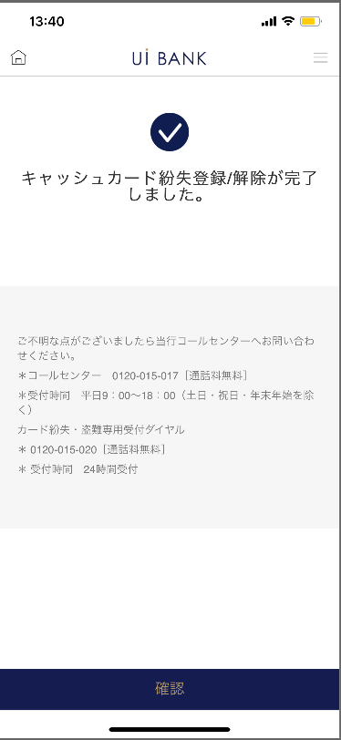 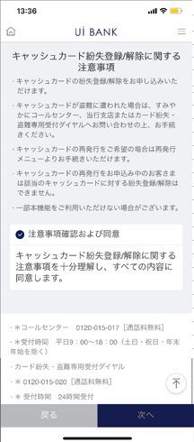 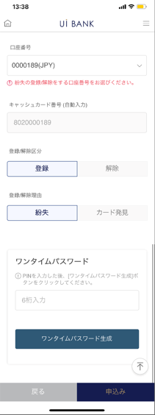

STEP3
☆

보충 설명:
☆：UI 은행님의 로고 삽입에 영향을 주어 표제의 타이틀에 로고가 삽입되고 있습니다. 최신판의 것으로는 디자인의 관계상 「분실 등록 해제」라고 타이틀 표기하고 있습니다. 희망의 문언등 있으면 상담해 주시면 감사하겠습니다.

000D0351S00_화면 레이아웃
앱 기본 설계서 |  |  |  |  |  |  |  |  | 담당자 | 반짝임 |  |  | 확인일

 |  |  |  |  |  |  |  |  |  | DNX | 다케야마 |  | 확인일 | 2021-04-28

요건 충족표 No. | 43 | 카테고리 | App PKG | 레벨 1 | 레벨 2 | 레벨 3 |  | 레벨 4 | 레벨 5
 |  |  |  | 모바일 앱 | 기본 기능 | MENU

요건 충족표 No. | - | 카테고리 | AITHERPKG | 레벨 1 | 레벨 2 | 레벨 3 |  | 레벨 4 | 레벨 5
 |  |  |  | - | - | -

화면 코드 | 000D0351S00 | 화면명 | 설정/캐시 카드/분실 등록/해제

화면 레이아웃: |  |  |  |  |  |  | 화면 설명:

1
2
3
4
5
 |  |  |  |  |  |  | - 현금 카드 분실 등록/해제에 대한 안내를 표시합니다.

 |  |  |  |  |  |  | 항목 설명

 |  |  |  |  |  |  | 항번 | 조작 | 선택/입력 내용 |  |  | 비고 |  | AiTHER와의 협력 (참조 소스 데이터)

 |  |  |  |  |  |  | 1 | － | 항상 표시 |  |  | - |  | -
 |  |  |  |  |  |  | 2 | 클릭 | - |  |  | - |  | -
 |  |  |  |  |  |  | 3 | － | 항상 표시 |  |  | - |  | -
 |  |  |  |  |  |  | 4 | 클릭 | - |  |  | A0100S32로 전환 |  | -
 |  |  |  |  |  |  | 5 | 클릭 | - |  |  | 000D0351S01로 전환 |  | -
 |  |  |  |  |  |  | 6
 |  |  |  |  |  |  | 7
 |  |  |  |  |  |  | 8
 |  |  |  |  |  |  | 9
 |  |  |  |  |  |  | 10
 |  |  |  |  |  |  | 11
 |  |  |  |  |  |  | 12
 |  |  |  |  |  |  | 13
 |  |  |  |  |  |  | 14
 |  |  |  |  |  |  | 15
 |  |  |  |  |  |  | 키라보시 님 코멘트 & 디자인 변경 코멘트 (요구 사항 정의 참조) |  |  |  |  |  |  | 대응 확인
 |  |  |  |  |  |  | No. | 내용
 |  |  |  |  |  |  | 1 | 콜센터 전화번호 결정 후 문장 변경 |  |  |  |  |  | 항번 3 대응 예정
 |  |  |  |  |  |  | 2 | 뒤로 다음 글꼴을 늘리고 싶습니다. |  |  |  |  |  | 항번 4・5 대응제
 |  |  |  |  |  |  | 3
 |  |  |  |  |  |  | 4
 |  |  |  |  |  |  | 5
 |  |  |  |  |  |  | 6
 |  |  |  |  |  |  | 7
 |  |  |  |  |  |  | 8
 |  |  |  |  |  |  | 9
 |  |  |  |  |  |  | 10

000D0351S01_화면 레이아웃
앱 기본 설계서 |  |  |  |  |  |  |  |  | 담당자 | 반짝임 |  |  | 확인일

 |  |  |  |  |  |  |  |  |  | DNX | 다케야마 |  | 확인일 | 2021-04-28

요건 충족표 No. | 43 | 카테고리 | App PKG | 레벨 1 | 레벨 2 | 레벨 3 |  | 레벨 4 | 레벨 5
 |  |  |  | 모바일 앱 | 기본 기능 | MENU

요건 충족표 No. | - | 카테고리 | AITHERPKG | 레벨 1 | 레벨 2 | 레벨 3 |  | 레벨 4 | 레벨 5
 |  |  |  | - | - | -

화면 코드 | 000D0351S01 | 화면명 | 설정/캐시 카드/분실 등록/해제

화면 레이아웃: |  |  |  |  |  |  | 화면 설명:

1
2
3
4
5
6
7
8
9
10
 |  |  |  |  |  |  | - 분실의 등록 또는 해제를 실시

 |  |  |  |  |  |  | 항목 설명

 |  |  |  |  |  |  | 항번 | 조작 | 선택/입력 내용 |  |  | 비고 |  | AiTHER와의 협력 (참조 소스 데이터)

 |  |  |  |  |  |  | 1 | － | 항상 표시 |  |  | - |  | -
 |  |  |  |  |  |  | 2 | 풀다운 | - |  |  | 현재 보통 계좌 1개를 위해 고정 |  | -
 |  |  |  |  |  |  | 3 | 표시 | - |  |  | - |  | -
 |  |  |  |  |  |  | 4 | 클릭 | 등록/해제 |  |  | - |  | -
 |  |  |  |  |  |  | 5 | 클릭 | 분실/카드 발견 |  |  | - |  | -
 |  |  |  |  |  |  | 6 | － | 항상 표시 |  |  | - |  | -
 |  |  |  |  |  |  | 7 | 입력 | PIN 번호 입력 |  |  | - |  | -
 |  |  |  |  |  |  | 8 | 클릭 | - |  |  | 일회용 비밀번호 표시 |  | -
 |  |  |  |  |  |  | 9 | 클릭 | - |  |  | 000D0351S00으로 전환 |  | -
 |  |  |  |  |  |  | 10 | 클릭 | - |  |  | 000D0351S02로 전환 |  | -
 |  |  |  |  |  |  | 11
 |  |  |  |  |  |  | 12
 |  |  |  |  |  |  | 13
 |  |  |  |  |  |  | 14
 |  |  |  |  |  |  | 15
 |  |  |  |  |  |  | 키라보시 님 코멘트 & 디자인 변경 코멘트 (요구 사항 정의 참조) |  |  |  |  |  |  | 대응 확인
 |  |  |  |  |  |  | No. | 내용
 |  |  |  |  |  |  | 1 | 모든 보안 매체는 일회용 비밀번호로 통합됩니다 (PIN 입력 → 일회용 비밀번호 입력) |  |  |  |  |  | 항번6 대응제
 |  |  |  |  |  |  | 2 | 현금 카드 번호 (자동 입력)로 문장을 변경하고 싶습니다. |  |  |  |  |  | 항번3 대응제
 |  |  |  |  |  |  | 3 | 다음 → 신청으로 문장을 변경하고 글꼴을 크게하고 싶습니다. |  |  |  |  |  | 항번 10 대응제
 |  |  |  |  |  |  | 4
 |  |  |  |  |  |  | 5
 |  |  |  |  |  |  | 6
 |  |  |  |  |  |  | 7
 |  |  |  |  |  |  | 8
 |  |  |  |  |  |  | 9
 |  |  |  |  |  |  | 10

000D0351S02_화면 레이아웃
앱 기본 설계서 |  |  |  |  |  |  |  |  | 담당자 | 반짝임 |  |  | 확인일

 |  |  |  |  |  |  |  |  |  | DNX | 다케야마 |  | 확인일 | 2021-04-28

요건 충족표 No. | 43 | 카테고리 | App PKG | 레벨 1 | 레벨 2 | 레벨 3 |  | 레벨 4 | 레벨 5
 |  |  |  | 모바일 앱 | 기본 기능 | MENU

요건 충족표 No. | - | 카테고리 | AITHERPKG | 레벨 1 | 레벨 2 | 레벨 3 |  | 레벨 4 | 레벨 5
 |  |  |  | - | - | -

화면 코드 | 000D0351S02 | 화면명 | 설정/캐시 카드/분실 등록/해제

화면 레이아웃: |  |  |  |  |  |  | 화면 설명:

 |  |  |  |  |  |  | - 완료 화면 표시
1
2
3

 |  |  |  |  |  |  | 항목 설명

 |  |  |  |  |  |  | 항번 | 조작 | 선택/입력 내용 |  |  | 비고 |  | AiTHER와의 협력 (참조 소스 데이터)

 |  |  |  |  |  |  | 1 | － | 항상 표시 |  |  | - |  | -
 |  |  |  |  |  |  | 2 | － | 항상 표시 |  |  | - |  | -
 |  |  |  |  |  |  | 3 | 클릭 | - |  |  | A0100S32로 전환 |  | -
 |  |  |  |  |  |  | 4
 |  |  |  |  |  |  | 5
 |  |  |  |  |  |  | 6
 |  |  |  |  |  |  | 7
 |  |  |  |  |  |  | 8
 |  |  |  |  |  |  | 9
 |  |  |  |  |  |  | 10
 |  |  |  |  |  |  | 11
 |  |  |  |  |  |  | 12
 |  |  |  |  |  |  | 13
 |  |  |  |  |  |  | 14
 |  |  |  |  |  |  | 15
 |  |  |  |  |  |  | 키라보시 님 코멘트 & 디자인 변경 코멘트 (요구 사항 정의 참조) |  |  |  |  |  |  | 대응 확인
 |  |  |  |  |  |  | No. | 내용
 |  |  |  |  |  |  | 1 | 로고 및 이름을 결정 후 변경 |  |  |  |  |  | 대응 완료
 |  |  |  |  |  |  | 2 | 콜센터 전화번호 결정 후 문장 변경 |  |  |  |  |  | 항번 2 대응 예정
 |  |  |  |  |  |  | 3 | 확인 글꼴을 늘리고 싶습니다. |  |  |  |  |  | 항번3 대응제
 |  |  |  |  |  |  | 4
 |  |  |  |  |  |  | 5
 |  |  |  |  |  |  | 6
 |  |  |  |  |  |  | 7
 |  |  |  |  |  |  | 8
 |  |  |  |  |  |  | 9
 |  |  |  |  |  |  | 10

